0920
今日學習項目 | 類型 | 內容 | 心得
 | javascript | 變數宣告、資料型態 | 宣告變數存放數據或改變型態做不同運作(數值加減或字串串接)
 |  | 函式運用 | 預設好Function執行想要的功能，各項單一Function可以互相傳遞值去達成複雜功能
 |  | Dom元素操作 | 運用JS取得html上的元素，觸發寫好的函式達成想要的結果
 |  | if判別式 | 針對值做邏輯判斷去篩選出想要的結果

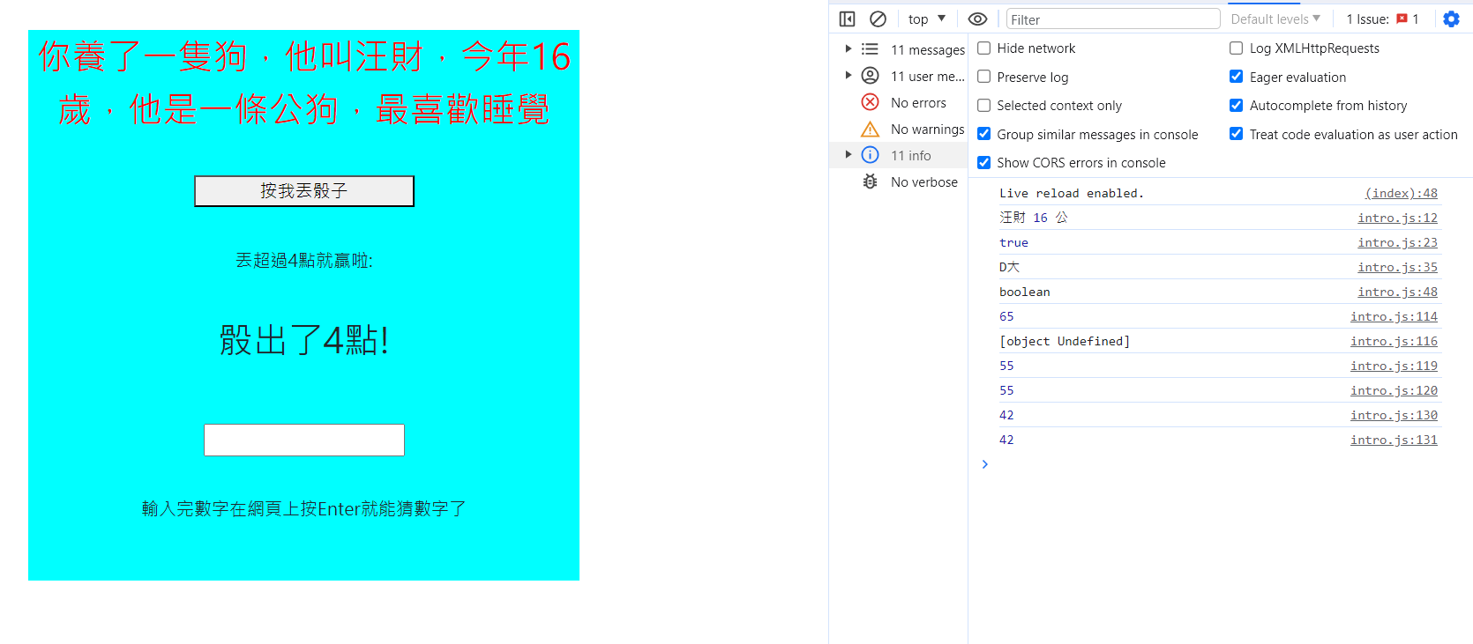

針對不同元素設計不同事件監聽方式去完成想要的結果
最上方的顯示字串是拼接組成，預設的變數name ="旺財" ,age=16, sex="公" 點擊觸發改變內部html拼接成句子
最後面的最喜歡"行為變數" ，利用陣列存成變數的特性配合亂數函式可以再每次點擊時觸發亂數，再用
亂數給予的數字去當成陣列的index索引取得陣列內部存放的3種行為，從而達成每次點擊旺財的興趣都會產生變化
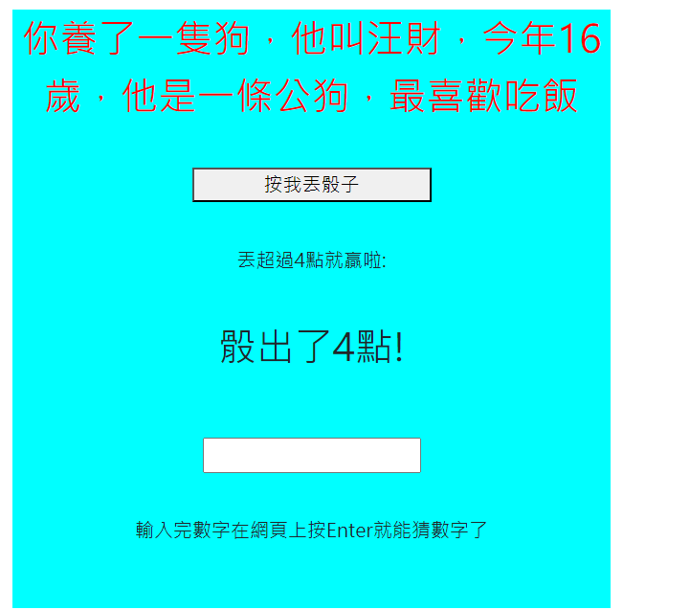


 | 程式碼部分

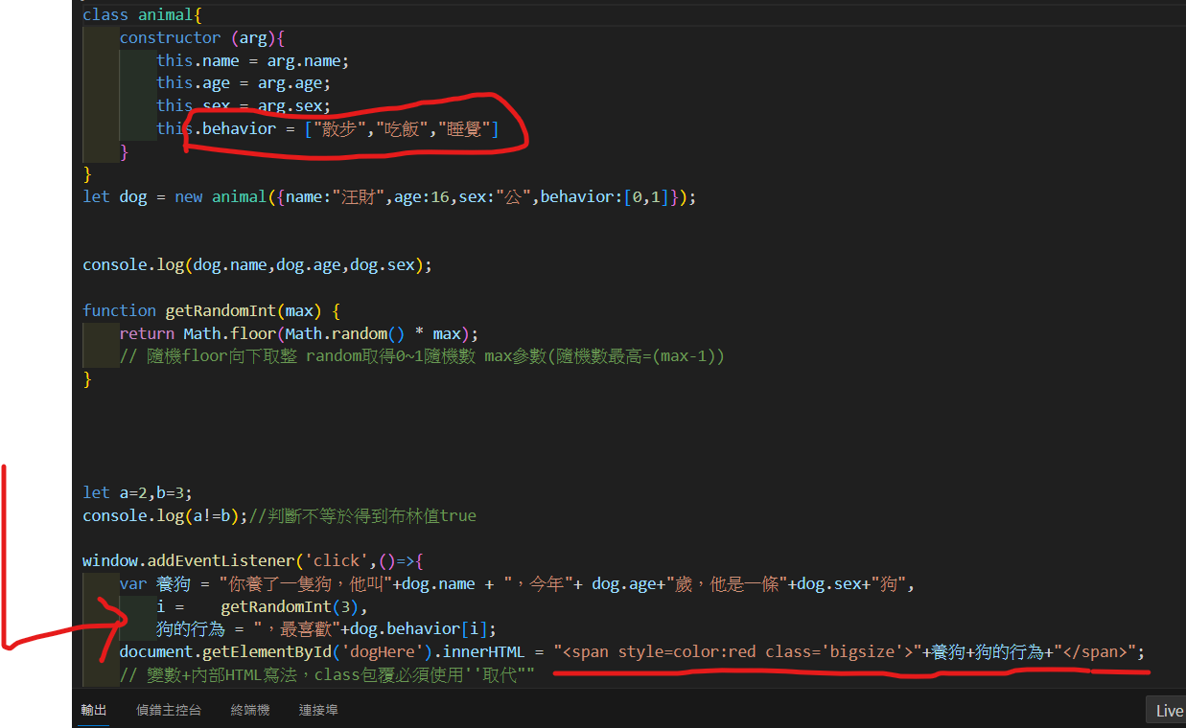

 | 構造函數創建狗物件 內部屬性設計了名字 年紀 性別 與行為
 | random配合floor向下取整輸入參數=3，可以隨機取得0、1、2三個數字'，剛好可以引入陣列當成索引值去取得內部的隨機行為
 | 最後再針對想變化的DOM內部html輸入值，也可以寫上class去配合css的作用Render出頁面

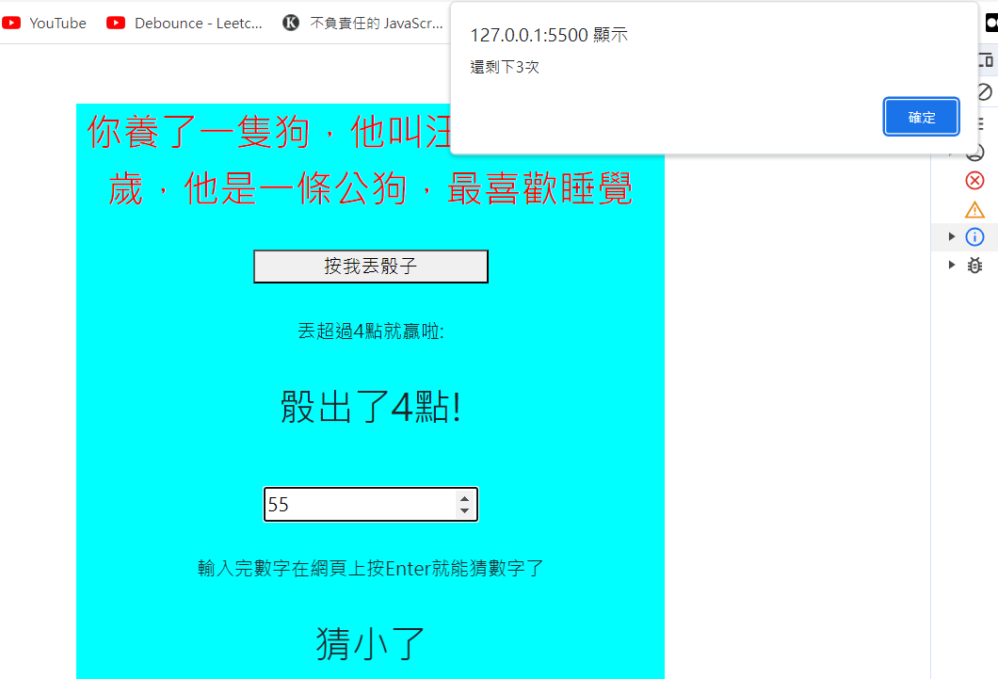
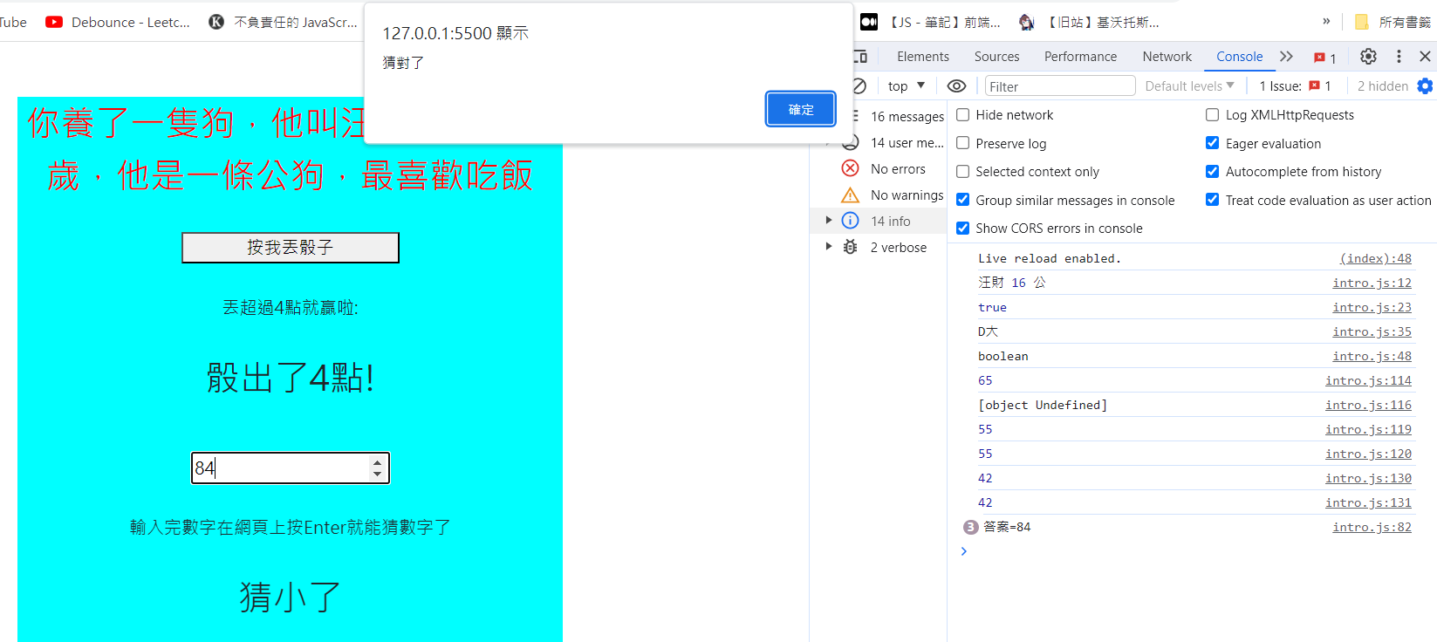

 | 運用if判別式撰寫的猜數字小遊戲，限制猜謎的次數以及會依照輸入的值與答案差距告訴你猜太大或猜太小
 | 而且在猜錯次數達到上限或是猜中答案時，重置答案並且回復猜謎次數

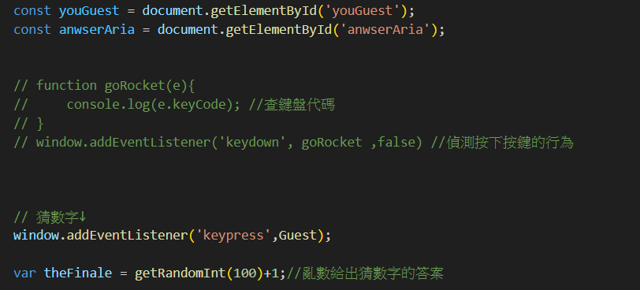

 | 代碼的部分 先取得輸入值以及程式回應的範圍存為變數
 | 中間註解掉的代碼是為了找Enter鍵的keycode暫時運用的 我想針對全域使用keyPress(按按鈕)觸發事件
 | 但不想任何按鍵都觸發，而是限定只有使用Enter鍵時才能發送猜數字的值
 | 被觸發的Gues函式就是猜數字本體 theFimale是每次亂數給出的答案

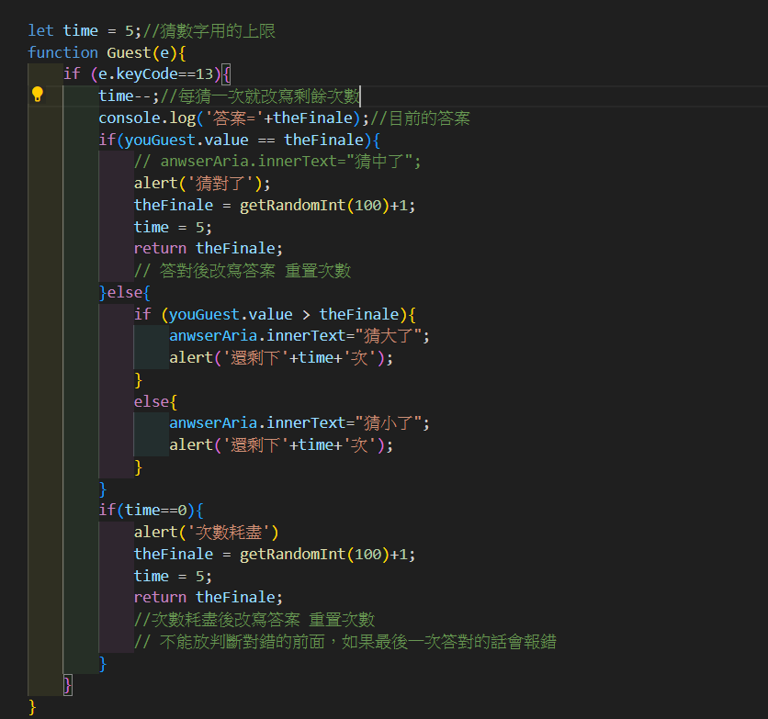
代碼說明在右邊 |  |  |  | if e.keycode==13 這行條件是e(element，也就是當前按下去的鍵)的keyCode是否=13，只有keyCode=13的按鍵才能觸發猜數字遊戲(也就是enter才能觸發)
 |  |  |  | console.log控制台打印這一次猜數字的答案方便我觀測
 |  |  |  | 底下各種條件判別可以將玩家輸入值導向各種結果，猜中重置次數跟答案，不然就是判斷猜得太大或太小然後剩多少答題次數回饋給玩家知道
 |  |  |  | 次數耗盡時還沒答對也會觸發刷新次數然後重置答案的效果
 |  |  |  | getRandomInt是由 radom乘上參數(max=100)向下取整會得到0~99的亂數，所以再+1改為1~100的亂數

